R2-5_SC
SOLICITUD DE COMPRA
Código | Resp. de Proceso | Versión | Fecha de Emisión | Realizó | Autorizó | No. de Pág.
R2-5_SC | Auxiliar Administrativo | 3 | 23/02/2021 | KLGJ | CRF | 1 de 1

X
Atención a la solicitud con carácter de: (Marcar con x) |  |  |  |  | Fecha de Solicitud:
Normal: Urgente: |  |  |  |  | 2025-06-16

UM | CANT | DESCRIPCIÓN
 | 1 | Curso de websockets/chat en tiempo real en Larevel y Node JS.

Breve justificacion de la solicitud
CURSO DE WEBSOCKETS EN LARAVEL PARA EL SISTEMA DE TICKETS, PARA UN CHAT EN TIEMPO REAL

Proveedor/es
Udemy

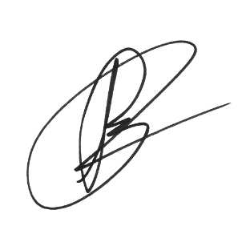
Datos del Solicitante
GERARDO ALBERTO CRUZ ROJO |  |  | AUXILIAR DE SISTEMAS
Nombre y firma del solicitante |  |  | Puesto que desempeña

Datos de Autorización (Jefe Inmediato)
VICTOR MANUEL PÉREZ GÓMEZ |  |  | AUXILIAR DE SISTEMAS
Nombre y firma de autorización |  |  | Puesto que desempeña

Solo para área administrativa
Marcar con X la forma de pago:
Efectivo:
Cheque:
Transferencia:
Tarjeta de débito/crédito:
Fecha probable de entrega:
Nombre, fecha y firma de recepción de efectivo:
Fecha límite de pago:

En pago por Cheque o Transferencia electrónica, proporcione los siguientes datos
Número de cuenta
Banco
Referencia
Nombre, firma y fecha de autorización:

Esta sección la llena el solicitante al recibir el bien o servicio solicitado
Fecha de recibido |  | ¿Lo entregado cumplió con sus requisitos? |  |  | Nombre y firma de quien recibe
Si:
No:

Observaciones

